SIGUR
 | Прайс-лист СКУД Sigur

 | ООО «Совершенные системы безопасности»
 | Адрес: 220123, Республика Беларусь, г. Минск, ул. Старовиленская, 100, 2 этаж,команата 2225
 | Тел/факс: +375 17 358 23 33, +375 29 370 20 22
 | info@soversys.by
 | www.soversys.by

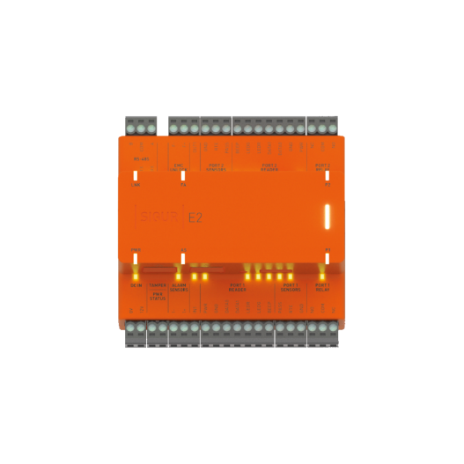
Контроллеры
 | Наименование | Изображение | Описание | Цены включая НДС
 | SIGUR E2 |  | Поддержка управления до 2 точек доступа. Интерфейс связи Ethernet. Установка на DIN-рейку, охранные функции, поддержка сетевых протоколов DHCP и SNMP, OSDP для подключения считывателей. | руб. | по запросу
 | SIGUR E4 | 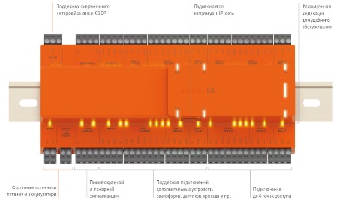 | Поддержка управления до 4 точек доступа. Интерфейс связи Ethernet. Установка на DIN-рейку, охранные функции, поддержка сетевых протоколов DHCP и SNMP, OSDP для подключения считывателей. | руб. | по запросу
 | SIGUR E510 | 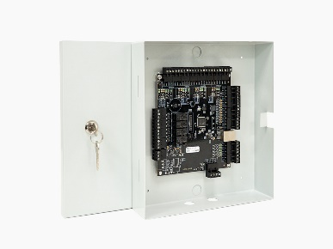 | Поддержка управления до 4 точек доступа. Интерфейс связи Ethernet. Поддержка сетевых протоколов DHCP, SNMP. | руб. | 1,596.00
 | SIGUR E500U |  | 4 точки доступа: двери, турникеты, ворота или шлагбаумы в зависимости от настроек и наличии свободных клемм. 7 000 ключей, 500 временных зон, 40 000 событий. От 0 до +45°C. Интерфейс связи Ethernet. | руб. | Снят с продажи. По запросу
 | SIGUR R500U |  | 4 точки доступа: двери, турникеты, ворота или шлагбаумы в зависимости от настроек и наличии свободных клемм. 7 000 ключей, 500 временных зон, 40 000 событий. От 0 до +45°C. Интерфейс связи RS485. | руб. | Снят с продажи. По запросу
 | SIGUR E900U |  | 4 точки доступа: двери, турникеты, ворота или шлагбаумы в зависимости от настроек и наличии свободных клемм. 96 000 ключей, 30 000 временных зон, 400 000 событий. От -35 до +45°C. Интерфейс связи Ethernet. | руб. | Снят с продажи. По запросу
 | SIGUR R900U |  | 4 точки доступа: двери, турникеты, ворота или шлагбаумы в зависимости от настроек и наличии свободных клемм. 96 000 ключей, 30 000 временных зон, 400 000 событий. От -35 до +45°C. Интерфейс связи RS485. | руб. | Снят с продажи. По запросу
Считыватели
 | SIGUR MR100 lite |  | Считыватель SIGUR MR1 (MR 100) формат карт Mifare: Ultralight, Classic, Mini, ID, Plus, DESFire включая защищенный режим Mifare Plus SL3 Вместо специальных карт доступа можно использовать обычные банковские карты с поддержкой бесконтактных платежей. Интерфейс WIEGAND | руб. | 720.00
 | SIGUR MR100 | 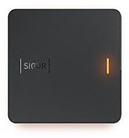 | Считыватель SIGUR MR1 (ble) (MR 100 BLE). формат карт Mifare: Ultralight, Classic, Mini, ID, Plus, DESFire включая защищенный режим Mifare Plus SL3 Возможна работа в режиме дальней идентификации по смартфону через канал Bluetooth Low Energy. Вместо специальных карт доступа можно использовать обычные банковские карты с поддержкой бесконтактных платежей. Интерфейс WIEGAND Загрузка собственных мелодий для звуковой индикации (PCM 16bit 44KHz mono .wav) | руб. | 100.00
 | SIGUR MR100 MULTI |  | Защищенная идентификация по картам формата Mifare, банковским картам МИР, Visa и MasterCard, картам формата EM Marine, а также смартфону под управлением Android или iOS. Гибкая настройка световой (RGB) и звуковой (загрузка собственных мелодий) индикации. | руб. | по запросу
Другое оборудование
 | SIGUR E100 |  | Терминал учета рабочего времени «Sigur E100». Фиксация фактов приходов и уходов сотрудников на рабочие места без использования исполнительных механизмов. Неограниченное количество ключей, 40 000 событий в автономной энергонезависимой памяти. Интерфейс связи Ethernet. | руб. | 1,188.00
 | SIGUR E100-MF |  | Терминал учета рабочего времени SIGUR | E100-MF. Фиксация фактов приходов и уходов сотрудников на рабочие места без использования исполнительных механизмов. Встроенные считыватели карт Mifare. Неограниченное количество ключей, 40 000 событий в автономной энергонезависимой памяти. Интерфейс связи Ethernet. | руб. | 1,332.00
 | Sigur-Orion |  | Преобразователь интерфейса «Sigur-Orion» (Modbus<->Ethernet). | руб. | 774.00
 | Sigur-Rubezh |  | Преобразователь интерфейса «Sigur-Rubezh» (Modbus<->Ethernet). | руб. | 774.00
 | Sigur-Reader-EH |  | Контрольный считыватель карт форматов EM-Marine и HID настольный «Sigur-Reader-EH» с интерфейсом USB. | руб. | 324.00
 | Sigur-Reader-W |  | Адаптер «Sigur-Reader-W» (Wiegand->USB) для подключения любого Wiegand считывателя в качестве контрольного. | руб. | 324.00
Программное обеспечение
 | ПО Sigur Малый офис |  | ПО Sigur, нерасширяемое ограничение до 50 карт доступа, все дополнительные модули в комплекте. | руб. | 283.92
 | ПО Sigur Школа |  | ПО «Sigur Школа». Специальный комплект программного обеспечения для использования в школах. Включает следующий функционал: Контроль доступа SMS информирование родителей Фотоидентификация (всплывающая фотография на проходной) | руб. | 958.50
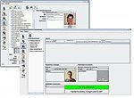
 | Базовый модуль ПО Sigur |  | Базовый модуль ПО Sigur, ограничение до 50 идентификаторов | руб. | 246.48
 |  |  | Базовый модуль ПО Sigur, ограничение до 1 000 идентификаторов | руб. | 1,141.92
 |  |  | Базовый модуль ПО Sigur, ограничение до 10 000 идентификаторов | руб. | 1,915.68
 |  |  | Базовый модуль ПО Sigur, более 10 000 идентификаторов | руб. | по запросу
 | ПО Sigur «Учет рабочего времени» |  | Дополнительный модуль ПО Sigur «Учет рабочего времени». | руб. | 948.48
 | ПО Sigur "Графическое оформление пропусков" |  | Дополнительный модуль ПО Sigur "Графическое оформление пропусков" | руб. | 1,141.92
 | ПО Sigur «Выгрузка табеля в 1С» |  | Модуль ПО Sigur «Выгрузка табеля в 1С» | руб. | 823.68
 | ПО Sigur "Графическое оформление пропусков" |  | Дополнительный модуль ПО Sigur "Графическое оформление пропусков" | руб. | 823.68
 | ПО Sigur "Автопарк" |  | Дополнительный модуль ПО Sigur «Автопарк». | руб. | 1,794.00
 | ПО Sigur «Реакция на события» |  | Дополнительный модуль ПО Sigur «Реакция на события». | руб. | 898.56
 | ПО Sigur «Распознавание документов» |  | Дополнительный модуль ПО Sigur «Распознавание документов» дополняет функции модуля «Расширенная поддержка гостевых пропусков» | руб. | 823.68
 | ПО Sigur «Платежная система» |  | Дополнительный модуль ПО Sigur «Платежная система». | руб. | 996.84
 | ПО Sigur «Синхронизация данных» |  | Дополнительный модуль ПО Sigur «Синхронизация данных» | руб. | 1,460.16
 | ПО Sigur «Платный доступ» |  | Дополнительный модуль ПО Sigur «Платный доступ». | руб. | 1,978.08
 | ПО Sigur «Реакция на события» |  | Дополнительный модуль ПО Sigur «Реакция на события». | руб. | 3,032.64
 | Мобильный терминал Sigur для регистрации проходов (Online режим) |  | Дополнительный модуль ПО Sigur «Распознавание документов» дополняет функции модуля «Расширенная поддержка гостевых пропусков» | руб. | бесплатно
 | Мобильный терминал Sigur для регистрации проходов (Offline режим) |  | Дополнительный модуль ПО Sigur «Платный доступ». | руб. | 1,166.88
 | Верификация лица: лицензия на одну камеру |  |  | руб. | 3,120.00
 | Идентификация лица: лицензия на одну камеру |  |  | руб. | 436.80
 | Идентификация лица: лицензия на базу до 10 лиц |  |  | руб. | 4,492.80
 | Идентификация лица: лицензия на базу до 50 лиц |  |  | руб. | 6,302.40
 | Идентификация лица: лицензия на базу до 100 лиц |  |  | руб. | 81,112.00
 | Идентификация лица: лицензия на базу до 1000 лиц |  |  | руб. | 18,345.60
Дополнительные лицензии
 | Лицензия на работу с одним замком Assa Abloy, Simons Voss, Salto, OSS |  |  | руб. | 547.25
 | Лицензия на использование одного слота интегрированной ключницы |  |  | руб. | 104.83
 | Лицензия на использование интегрированной вызывной панели BasIP |  |  | руб. | 547.25
 | Лицензия на использование интегрированной вызывной панели True IP |  |  | руб. | 547.25
 | Лицензия на использование одной тепловизионной камерой Hikvision |  |  | руб. | по запросу
 | Пакетное лицензирование использования терминалов распознавания лиц Hikvision
 | Лицензия на использование 2 терминалов распознавания лиц Hikvision |  |  | руб. | 873.60
 | Лицензия на использование 4 терминалов распознавания лиц Hikvision |  |  | руб. | 1,248.00
 | Лицензия на использование 8 терминалов распознавания лиц Hikvision |  |  | руб. | 2,371.20
 | Лицензия на использование 12 терминалов распознавания лиц Hikvision |  |  | руб. | 3,432.00
 | Лицензия на использование 16 терминалов распознавания лиц Hikvision |  |  | руб. | 4,243.20
 | Лицензия на использование 20 терминалов распознавания лиц Hikvision |  |  | руб. | 5,054.40
 | Лицензия на использование 30 терминалов распознавания лиц Hikvision |  |  | руб. | 5,078.40
 | Пакетное лицензирование использования терминалов распознавания лиц Hikvision с задействованием функции измерения температуры
 | Лицензия на использование 2 терминалов распознавания лиц Hikvision |  |  | руб. | 1,872.00
 | Лицензия на использование 4 терминалов распознавания лиц Hikvision |  |  | руб. | 3,619.20
 | Лицензия на использование 6 терминалов распознавания лиц Hikvision |  |  | руб. | 6,988.80
 | Лицензия на использование 8 терминалов распознавания лиц Hikvision |  |  | руб. | 10,296.00
 | Лицензия на использование 16 терминалов распознавания лиц Hikvision |  |  | руб. | 13,478.40
 | Лицензия на использование 20 терминалов распознавания лиц Hikvision |  |  | руб. | 16,224.00
 | Лицензия на использование 30 терминалов распознавания лиц Hikvision |  |  | руб. | 22,464.00

 | Примечание
 | Для использования функционала распознавания документов требуется дополнительное стороннее программное обеспечение. В Sigur поддерживаются «ABBYY PassportReader SDK» (более предпочтительный вариант), а также «Cognitive Passport».

